Лист1
UID | ФИО | Должность | Помещение | Статус | Дата | Время | Опоздание | Ранний уход | Прогул | Задержка | Фотография
169 | Гриффин Питер Вениаминович | Разнорабочий | Виртуальная проходная | 🔴 Уход | 2024-04-03 | 17:32 | 148 | 28 | 0 | 0 | 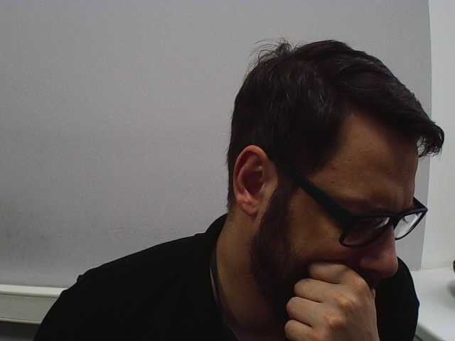 ./foto/snapshot_2024-04-03_17_32_22.jpeg
169 | Гриффин Питер Вениаминович | Разнорабочий | Виртуальная проходная | 🟢 Приход | 2024-04-03 | 17:34 | 148 | 0 | 0 | 0 | 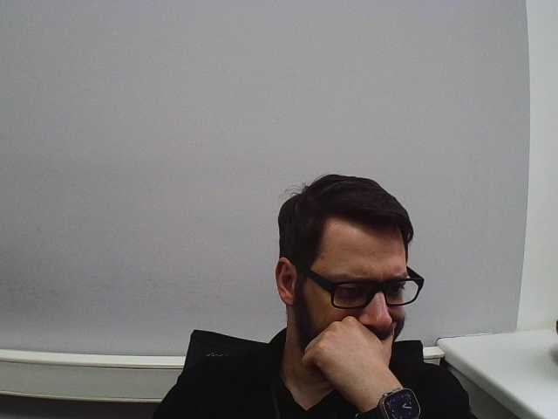 ./foto/snapshot_2024-04-03_17_34_00.jpeg

